16_シーケンス
シーケンス図
上：図（画像）／下：PlantUMLソース
シーケンス: ログイン
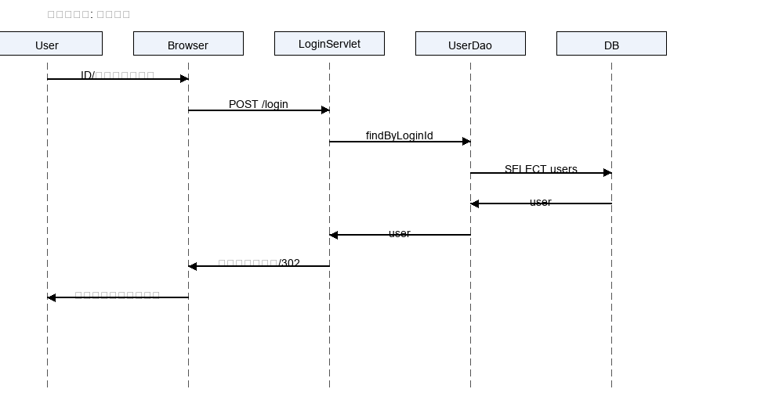

@startuml actor User participant Browser participant LoginServlet participant UserDao database DB User -> Browser: ID/パスワード入力 Browser -> LoginServlet: POST /login LoginServlet -> UserDao: findByLoginId UserDao -> DB: SELECT users DB --> UserDao: user UserDao --> LoginServlet: user LoginServlet -> Browser: セッション設定/302 Browser -> User: プロジェクト一覧表示 @enduml
シーケンス: 計画保存(API)
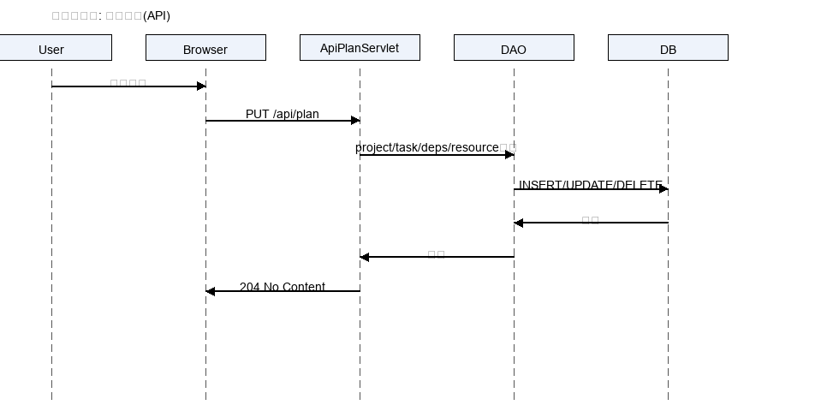

@startuml actor User participant Browser participant ApiPlanServlet participant DAO database DB User -> Browser: 計画編集 Browser -> ApiPlanServlet: PUT /api/plan ApiPlanServlet -> DAO: 更新処理一式 DAO -> DB: INSERT/UPDATE/DELETE DB --> DAO: 結果 DAO --> ApiPlanServlet: 結果 ApiPlanServlet -> Browser: 204 No Content @enduml
シーケンス: 課題登録(API)
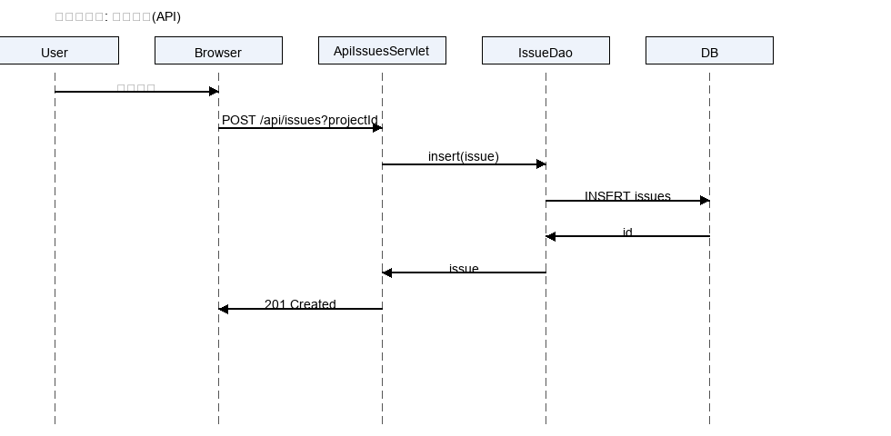

@startuml actor User participant Browser participant ApiIssuesServlet participant IssueDao database DB User -> Browser: 課題入力 Browser -> ApiIssuesServlet: POST /api/issues?projectId ApiIssuesServlet -> IssueDao: insert(issue) IssueDao -> DB: INSERT issues DB --> IssueDao: id IssueDao --> ApiIssuesServlet: issue ApiIssuesServlet -> Browser: 201 Created @enduml
シーケンス: ドキュメント登録(API)
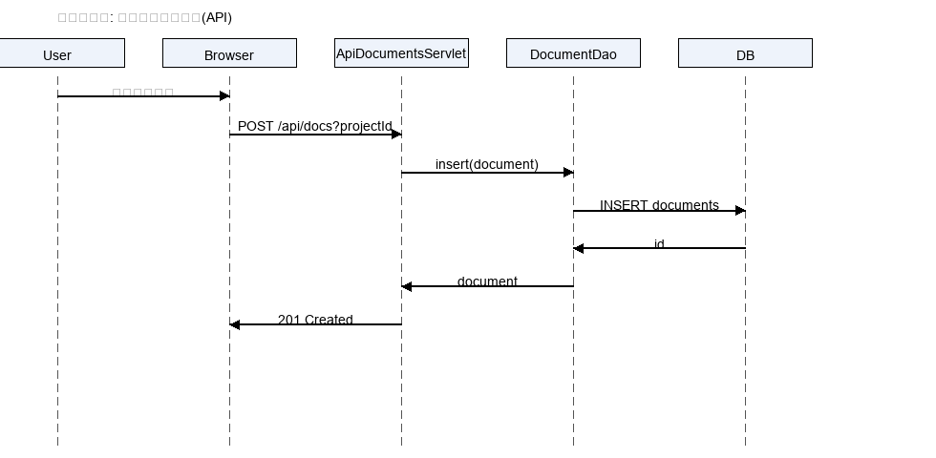

@startuml actor User participant Browser participant ApiDocumentsServlet participant DocumentDao database DB User -> Browser: ファイル選択 Browser -> ApiDocumentsServlet: POST /api/docs?projectId ApiDocumentsServlet -> DocumentDao: insert(document) DocumentDao -> DB: INSERT documents DB --> DocumentDao: id DocumentDao --> ApiDocumentsServlet: document ApiDocumentsServlet -> Browser: 201 Created @enduml
シーケンス: ワークフロー申請(API)
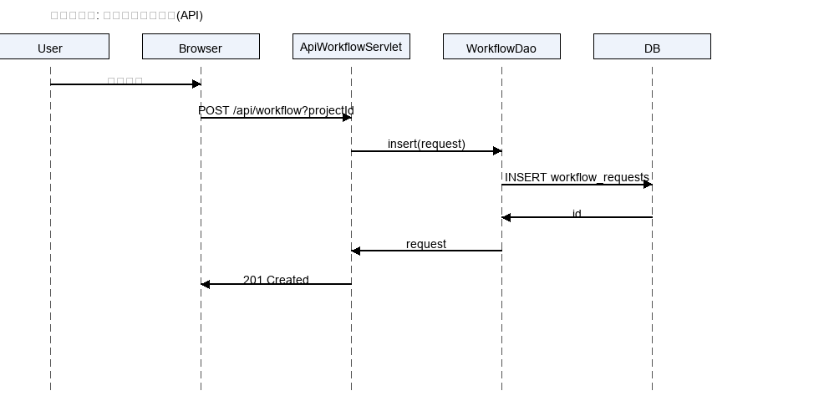

@startuml actor User participant Browser participant ApiWorkflowServlet participant WorkflowDao database DB User -> Browser: 申請入力 Browser -> ApiWorkflowServlet: POST /api/workflow?projectId ApiWorkflowServlet -> WorkflowDao: insert(request) WorkflowDao -> DB: INSERT workflow_requests DB --> WorkflowDao: id WorkflowDao --> ApiWorkflowServlet: request ApiWorkflowServlet -> Browser: 201 Created @enduml

